Heizöl-extraleicht €
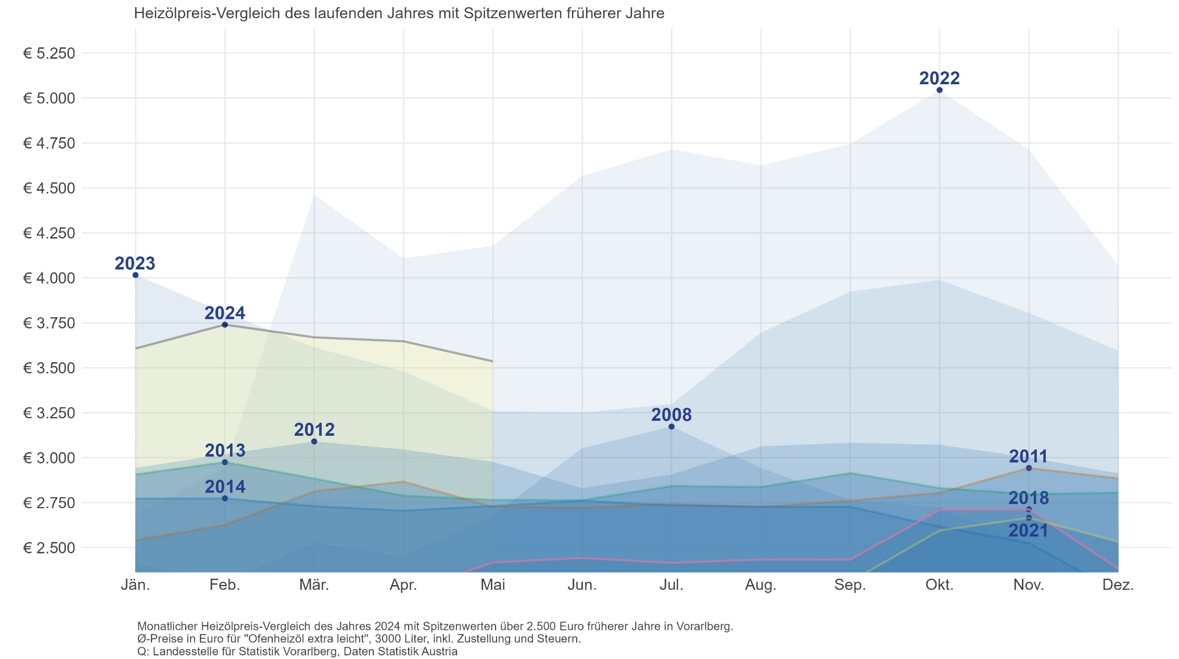
Heizöl extra leicht
Im Rahmen der Preisstatistik werden für die Indexposition "Heizöl, extra leicht" folgende Preise erhoben:

Preise in Euro für Ofenheizöl, extra leicht, 3000 Liter, inkl. Zustellung und Steuern

Monat/Jahr | 1992 | 1993 | 1994 | 1995 | 1996 | 1997 | 1998 | 1999 | 2000 | 2001 | 2002 | 2003
Jänner | 1,143.97 | 1,106.79 | 1,057.58 | 986.56 | 987.01 | 1,130.75 | 964.14 | 770.73 | 1,169.82 | 1,340.32 | 1,104.09 | 1,259.75
Februar | 1,150.51 | 1,106.79 | 1,057.58 | 986.56 | 987.06 | 1,121.40 | 913.00 | 765.18 | 1,230.74 | 1,303.50 | 1,106.18 | 1,356.18
März | 1,150.51 | 1,106.79 | 1,057.58 | 986.56 | 999.31 | 1,071.57 | 875.31 | 800.44 | 1,256.91 | 1,274.72 | 1,102.92 | 1,446.31
April | 1,148.23 | 1,106.79 | 1,057.58 | 982.83 | 997.44 | 1,064.72 | 895.37 | 868.59 | 1,207.45 | 1,276.72 | 1,245.15 | 1,187.58
Mai | 1,106.79 | 1,057.58 | 992.17 | 990.30 | 993.71 | 1,021.95 | 869.96 | 874.69 | 1,249.31 | 1,294.97 | 1,200.55 | 1,133.58
Juni | 1,106.79 | 1,057.45 | 990.30 | 986.56 | 972.15 | 1,021.82 | 827.91 | 866.34 | 1,281.08 | 1,323.31 | 1,143.46 | 1,162.38
Juli | 1,131.83 | 1,057.58 | 986.56 | 986.56 | 972.03 | 1,001.08 | 815.45 | 892.75 | 1,321.94 | 1,317.58 | 1,135.72 | 1,167.01
August | 1,106.79 | 1,057.58 | 986.56 | 986.56 | 974.00 | 996.34 | 805.30 | 928.76 | 1,324.65 | 1,295.53 | 1,139.34 | 1,167.44
September | 1,106.79 | 1,057.58 | 986.56 | 980.96 | 1,036.09 | 965.26 | 820.25 | 983.70 | 1,677.25 | 1,306.12 | 1,240.65 | 1,189.04
Oktober | 1,106.66 | 1,057.58 | 986.56 | 965.18 | 1,150.14 | 972.61 | 841.55 | 1,031.54 | 1,704.53 | 1,284.94 | 1,286.71 | 1,186.70
November | 1,106.79 | 1,057.58 | 986.56 | 964.14 | 1,144.66 | 981.08 | 826.48 | 1,041.63 | 1,624.55 | 1,212.06 | 1,238.67 | 1,201.81
Dezember | 1,106.79 | 1,057.58 | 986.56 | 966.01 | 1,130.75 | 979.21 | 811.28 | 1,160.85 | 1,601.75 | 1,148.40 | 1,225.64 | 1,177.60
Durchschnitt | 1,122.70 | 1,073.97 | 1,011.01 | 980.73 | 1,028.70 | 1,027.32 | 855.50 | 915.43 | 1,387.50 | 1,281.51 | 1,180.76 | 1,219.62

Tabellenfortsetzung: Preise in Euro für Ofenheizöl, extra leicht, 3000 Liter, inkl. Zustellung und Steuern

Monat/Jahr | 2004 | 2005 | 2006 | 2007 | 2008 | 2009 | 2010 | 2011 | 2012 | 2013 | 2014 | 2015
Jänner | 1,309.60 | 1,522.85 | 2,002.85 | 1,843.09 | 2,411.95 | 1,982.19 | 2,095.23 | 2,540.70 | 2,943.06 | 2,906.94 | 2,772.06 | 2,070.12
Februar | 1,249.94 | 1,556.20 | 2,098.34 | 1,850.83 | 2,301.32 | 1,830.91 | 2,057.38 | 2,624.70 | 3,019.86 | 2,974.65 | 2,773.83 | 2,202.54
März | 1,309.61 | 1,661.92 | 2,115.31 | 1,874.83 | 2,525.88 | 1,687.79 | 2,196.24 | 2,812.80 | 3,090.36 | 2,883.75 | 2,730.39 | 2,275.77
April | 1,322.45 | 1,739.62 | 2,153.80 | 1,976.34 | 2,453.27 | 1,808.44 | 2,302.72 | 2,866.95 | 3,045.42 | 2,788.53 | 2,705.22 | 2,269.83
Mai | 1,401.62 | 1,683.14 | 2,162.71 | 1,915.94 | 2,677.64 | 1,810.26 | 2,402.06 | 2,727.03 | 2,976.81 | 2,764.89 | 2,731.14 | 2,352.00
Juni | 1,357.12 | 1,753.30 | 2,142.24 | 1,966.48 | 3,052.66 | 1,900.42 | 2,339.52 | 2,722.11 | 2,830.29 | 2,762.94 | 2,760.54 | 2,309.37
Juli | 1,392.75 | 1,927.94 | 2,191.37 | 2,013.38 | 3,173.17 | 1,877.11 | 2,306.89 | 2,742.69 | 2,906.52 | 2,842.26 | 2,734.92 | 2,207.64
August | 1,519.90 | 1,945.17 | 2,277.05 | 2,067.15 | 2,941.46 | 1,995.25 | 2,287.63 | 2,727.12 | 3,062.55 | 2,836.83 | 2,727.00 | 2,037.15
September | 1,529.92 | 2,232.05 | 2,185.42 | 2,066.16 | 2,763.58 | 1,913.86 | 2,240.36 | 2,761.17 | 3,082.92 | 2,914.08 | 2,726.85 | 2,053.05
Oktober | 1,693.18 | 2,171.32 | 2,033.97 | 2,129.81 | 2,723.87 | 1,963.96 | 2,337.02 | 2,804.46 | 3,071.88 | 2,831.04 | 2,615.49 | 2,037.60
November | 1,607.60 | 2,019.91 | 2,010.78 | 2,285.34 | 2,512.93 | 2,021.96 | 2,327.77 | 2,942.55 | 3,001.14 | 2,797.23 | 2,525.25 | 1,991.67
Dezember | 1,669.94 | 2,012.70 | 1,968.24 | 2,318.62 | 2,019.23 | 1,976.92 | 2,478.11 | 2,884.68 | 2,912.25 | 2,805.36 | 2,250.63 | 1,819.86
Durchschnitt | 1,446.97 | 1,852.18 | 2,111.84 | 2,025.66 | 2,629.75 | 1,897.42 | 2,280.91 | 2,763.08 | 2,995.26 | 2,842.38 | 2,671.11 | 2,135.55

Monat/Jahr | 2016 | 2017 | 2018 | 2019 | 2020 | 2021 | 2022 | 2023 | 2024 | 2025 | 2026 | 2027
Jänner | 1,632.60 | 2,165.25 | 2,245.65 | 2,295.93 | 2,357.88 | 1,840.62 | 2,684.01 | 4,015.95 | 3,607.08
Februar | 1,604.22 | 2,154.33 | 2,165.58 | 2,347.86 | 2,168.76 | 1,977.39 | 2,943.81 | 3,806.22 | 3,739.77
März | 1,704.81 | 2,094.81 | 2,159.58 | 2,378.97 | 1,973.52 | 2,041.77 | 4,462.23 | 3,614.13 | 3,669.24
April | 1,722.06 | 2,086.62 | 2,248.65 | 2,424.09 | 1,851.30 | 2,049.84 | 4,107.78 | 3,479.91 | 3,647.28
Mai | 1,866.96 | 2,001.33 | 2,417.37 | 2,482.71 | 1,766.64 | 2,112.42 | 4,178.22 | 3,258.69 | 3,535.83
Juni | 1,933.29 | 1,926.48 | 2,442.12 | 2,350.47 | 1,778.34 | 2,178.96 | 4,565.79 | 3,250.41
Juli | 1,862.97 | 1,918.26 | 2,414.88 | 2,368.38 | 1,764.21 | 2,261.76 | 4,713.96 | 3,297.42
August | 1,828.68 | 1,956.69 | 2,433.27 | 2,337.57 | 1,722.27 | 2,239.56 | 4,625.73 | 3,695.13
September | 1,871.07 | 2,032.47 | 2,433.27 | 2,402.55 | 1,724.04 | 2,310.36 | 4,743.84 | 3,923.31
Oktober | 1,981.47 | 2,081.67 | 2,708.61 | 2,395.08 | 1,612.53 | 2,594.79 | 5,045.04 | 3,988.98
November | 1,946.31 | 2,156.04 | 2,712.66 | 2,348.61 | 1,621.14 | 2,665.35 | 4,712.01 | 3,804.57
Dezember | 2,097.09 | 2,174.64 | 2,382.06 | 2,360.10 | 1,754.22 | 2,532.18 | 4,066.02 | 3,594.15
Durchschnitt | 1,837.63 | 2,062.38 | 2,396.98 | 2,374.36 | 1,841.24 | 2,233.75 | 4,237.37 | 3,644.07

Quelle: Landesstelle für Statistik/Statistik Österreich

